2-1 塗装塗替工（上部工）
§2.数量計算書
1．塗替塗装工
1-1 上部工

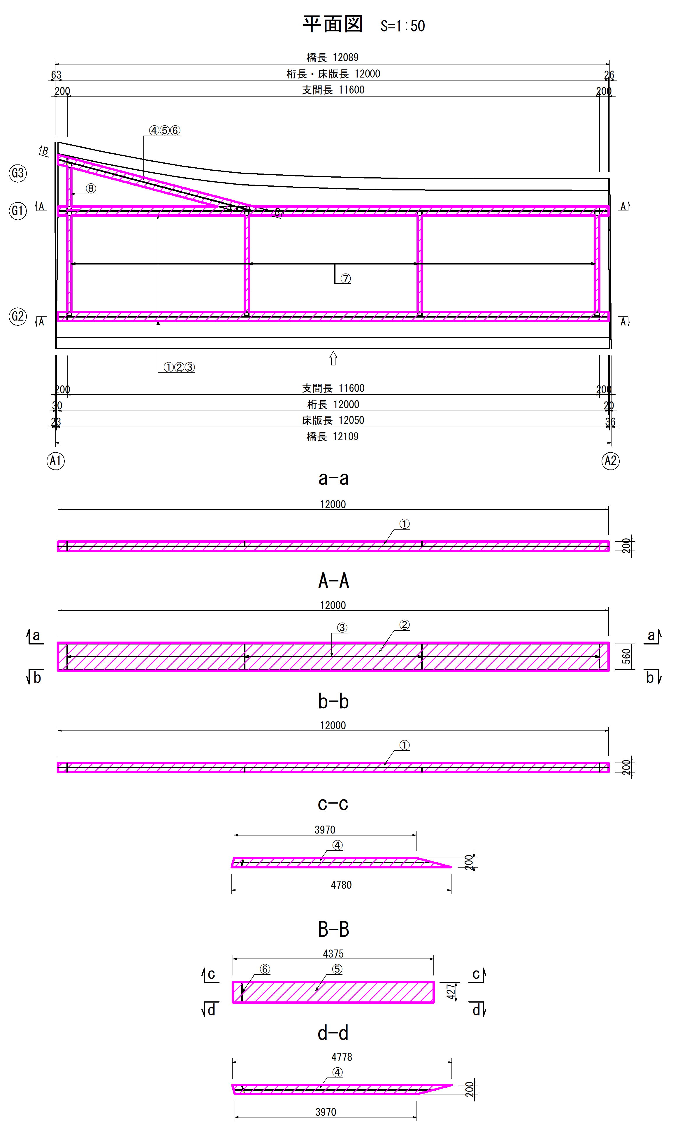

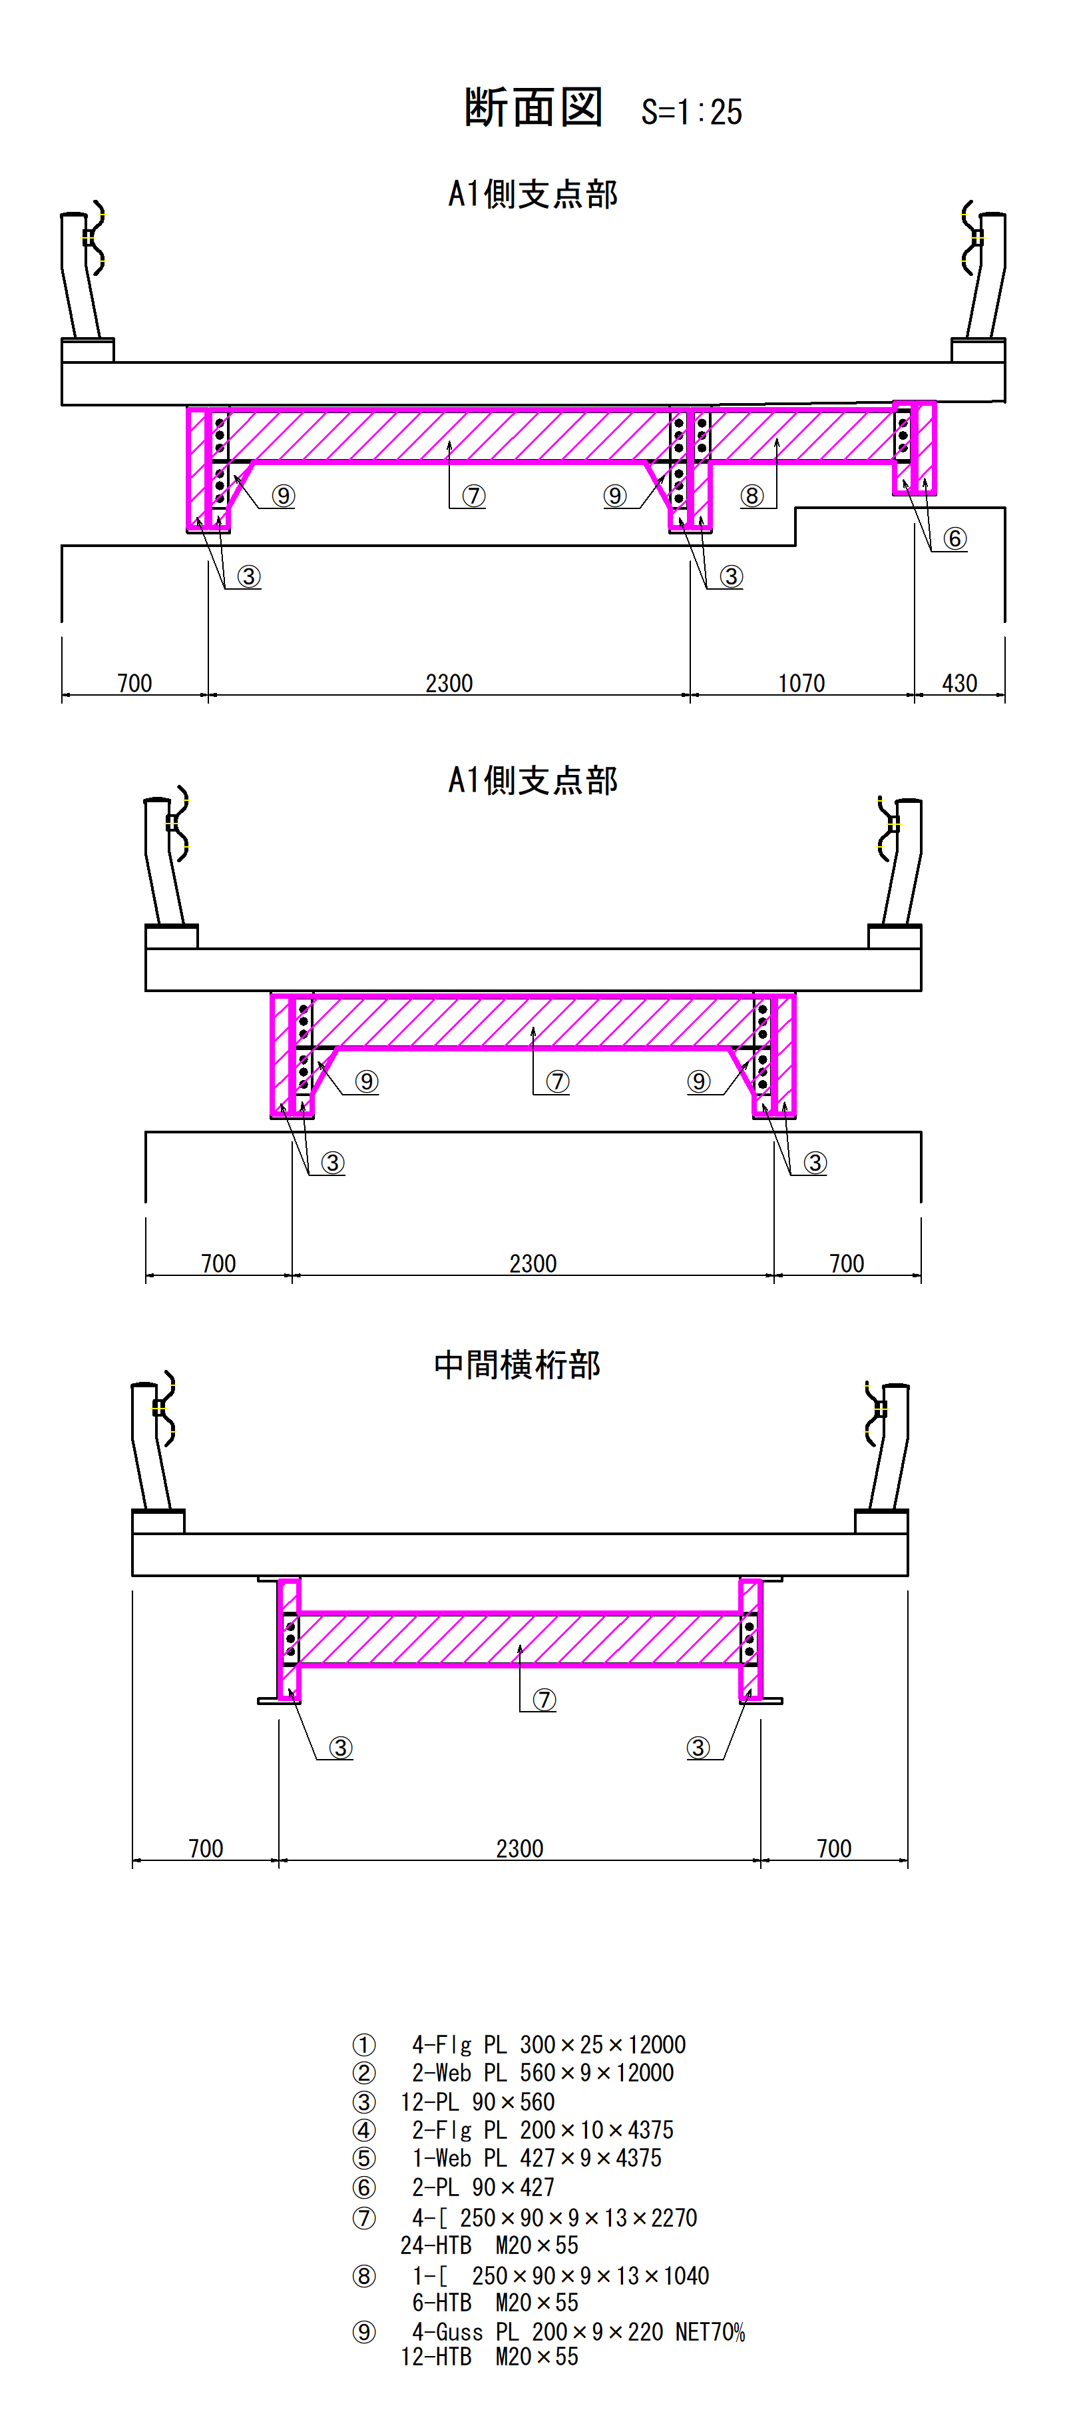

 | 種 別 |  | 算出式 |  |  |  |  |  |  | 面 数 | 数 量（個） | 現場塗装(m2) | 備 考

 | ① | U-Flg PL | 200 | × | 12000 |  |  |  |  | 1 | 2 | 4.8
 |  | L-Flg PL | 200 | × | 12000 |  |  |  |  | 2 | 2 | 9.6
 |  | 〃 | 200 | × | 200 |  |  |  |  | 1 | 4 | -0.2 | Sole PLﾗｯﾌﾟ部控除
 | ② | Web PL | 560 | × | 12000 |  |  |  |  | 2 | 2 | 26.9
 | ③ | 垂直補剛材 PL | 90 | × | 560 |  |  |  |  | 2 | 12 | 1.2
 |  | 〃 | 80 | × | 250 |  |  |  |  | 1 | 8 | -0.2 | 横桁ﾗｯﾌﾟ部控除
 |  | 〃 | 80 | × | 220 |  |  |  |  | 1 | 4 | -0.1 | Guss PLﾗｯﾌﾟ部控除
 | ④ | U-Flg PL | 200 | × | 4375 |  |  |  |  | 1 | 1 | 0.9
 |  | L-Flg PL | 200 | × | 4375 |  |  |  |  | 2 | 1 | 1.8
 |  | 〃 | 200 | × | 200 |  |  |  |  | 1 | 4 | -0.2 | Sole PLﾗｯﾌﾟ部控除
 | ⑤ | Web PL | 427 | × | 4375 |  |  |  |  | 2 | 1 | 3.7
 | ⑥ | 垂直補剛材 PL | 90 | × | 427 |  |  |  |  | 2 | 2 | 0.2
 |  | 〃 | 80 | × | 250 |  |  |  |  | 1 | 1 | -0.02 | 横桁ﾗｯﾌﾟ部控除
 | ⑦ | [-250×90 | 90 | × | 2270 |  |  |  |  | 4 | 4 | 3.3
 |  | 〃 | 250 | × | 2270 |  |  |  |  | 2 | 4 | 4.5
 |  | 〃 | 80 | × | 250 |  |  |  |  | 1 | 8 | -0.2 | 垂直補剛材ﾗｯﾌﾟ部控除
 |  | HTB M20 | 5.29 | × | 1 | ／ | 1000 |  |  | - | 24 | 0.13
 |  | 〃 | 0.04 | × | 0.04 | × | π | ／ | 4 | - | 48 | -0.06 | ﾜｯｼｬｰ部控除
 | ⑧ | [-250×90 | 90 | × | 1040 |  |  |  |  | 4 | 1 | 0.4
 |  | 〃 | 250 | × | 1040 |  |  |  |  | 2 | 1 | 0.5
 |  | 〃 | 80 | × | 250 |  |  |  |  | 1 | 1 | -0.02 | 垂直補剛材ラップ部控除
 |  | HTB M20 | 5.29 | × | 1 | ／ | 1000 |  |  | - | 6 | 0.03
 |  | 〃 | 0.04 | × | 0.04 | × | π | ／ | 4 | - | 12 | -0.02 | ﾜｯｼｬｰ部控除
 | ⑨ | Guss-PL | 200 | × | 220 |  |  |  |  | 2 | 4 | 0.25 | NET 70%
 |  | 〃 | 80 | × | 220 |  |  |  |  | 1 | 4 | -0.07 | 垂直補剛材ラップ部控除
 |  | HTB M20 | 5.29 | × | 1 | ／ | 1000 |  |  | - | 12 | 0.06
 |  | 〃 | 0.040 | × | 0.040 | × | π | ／ | 4 | - | 24 | -0.03 | 控除
 | 合 計 |  |  |  |  |  |  |  |  |  |  | 57.1

 | 塗膜剥離剤(アクアインプラスを想定)及び塗膜かすの推定廃材量は、過去の実績から0.6kg/m2、0.00129m3/kgとし
 | 以下のとおりとする。
 |  | W＝0.6kg×57m2＝34kg
 |  | V＝34kg×0.00129m3/kg＝0.044m3
1-2 足場工
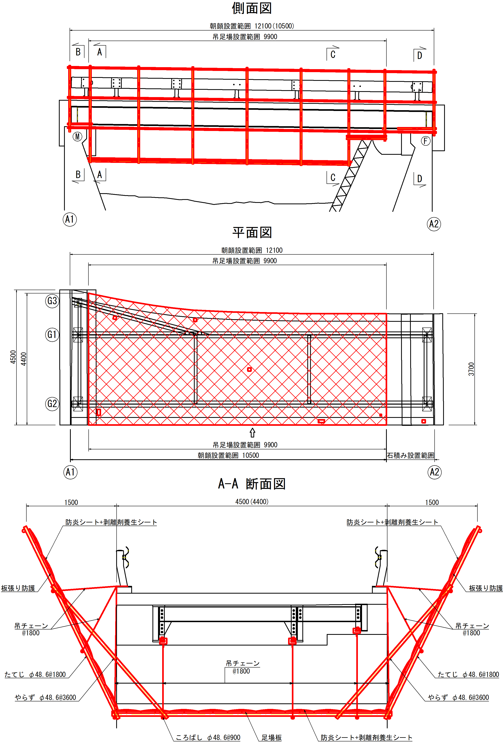

(a) 吊足場
 | A＝ | (4.4＋3.7)/2×9.9 |  |  |  |  |  |  |  |  |  | ＝ | 40.1m2
(b) 両側朝顔
 | A＝ | (4.5＋3.7)/2×10.5 |  |  |  |  |  |  |  |  |  | ＝ | 43.1m2
(c) 片側朝顔
 | A＝ | 3.7×(12.1－10.5) |  |  |  |  |  |  |  |  |  | ＝ | 5.9m2
(d) 防護工
1) 床面シート張防護
 | A＝ |  |  |  |  |  |  |  |  |  |  | ＝ | 40.1m2
2) 両側朝顔板張防護
 | A＝ |  |  |  |  |  |  |  |  |  |  | ＝ | 43.1m2
3) 片側朝顔板張防護
 | A＝ |  |  |  |  |  |  |  |  |  |  | ＝ | 5.9m2
5) 両側朝シート張防護
 | A＝ |  |  |  |  |  |  |  |  |  |  | ＝ | 43.1m2
6) 片側朝顔シート防護
 | A＝ |  |  |  |  |  |  |  |  |  |  | ＝ | 5.9m2
7) 塗膜剥離剤養生シート工
 | A＝ | (4.5＋3.7)/2×12.1 |  |  |  |  |  |  |  |  |  | ＝ | 49.6m2

2-2 補修工
2．橋梁補修工
2-1 断面修復工

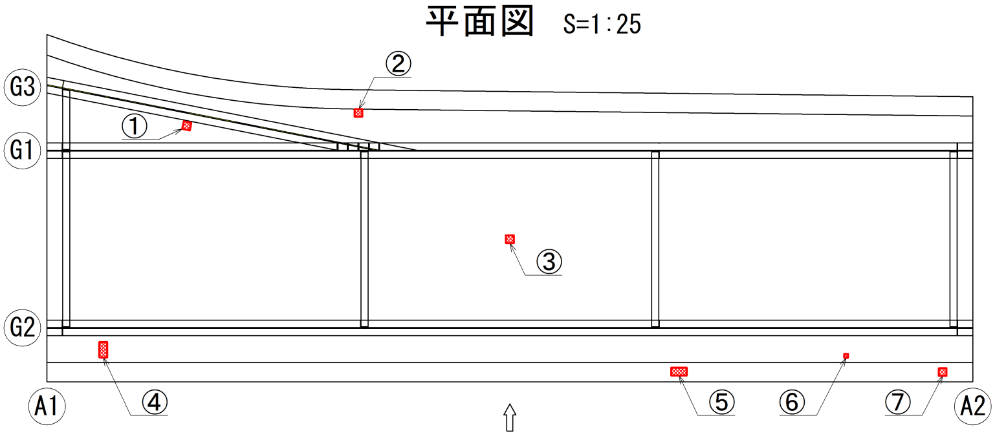

(1) 上部工
 | No | 幅 W(mm) | 長さ L(mm) | 深さ t(mm) | 補修材(m3) | 備考
 |  |  |  |  | ロス18%
 | 1 | 100 | 100 | 50 | 0.0006 | 鉄筋露出
 | 2 | 100 | 100 | 50 | 0.0006 | 鉄筋露出
 | 3 | 100 | 100 | 50 | 0.0006 | 鉄筋露出
 | 4 | 200 | 100 | 50 | 0.0012 | 鉄筋露出
 | 5 | 100 | 200 | 50 | 0.0012 | 鉄筋露出
 | 6 | 50 | 50 | 50 | 0.0001 | 鉄筋露出
 | 7 | 100 | 100 | 50 | 0.0006 | 鉄筋露出
 | 合 計 |  |  |  | 0.0000 | 防錆処理無
 |  |  |  |  | 0.0049 | 防錆処理有

2. 下部工補修工
2-1 土工及び胸壁撤去工
(1) A1橋台
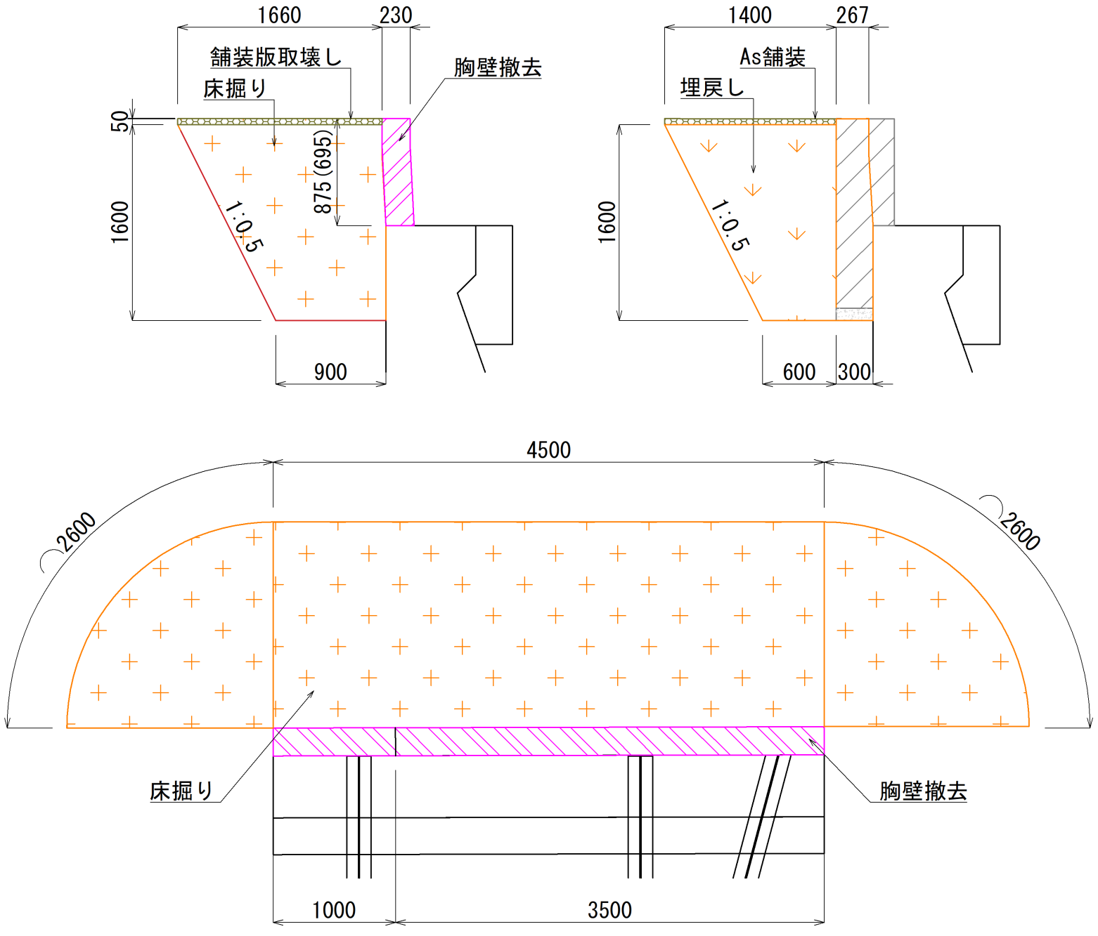

(a) 舗装破砕工
A＝ | 1.66×4.5 |  |  |  |  |  |  | ＝ | 7.5m2
(b) 舗装工
A＝ | 1.4×4.5 |  |  |  |  |  |  | ＝ | 6.3m2
(a) 床掘工
V＝ | (0.9＋1.66)×1/2×1.6×(2.6×1/2×2＋4.5) |  |  |  |  |  |  | ＝ | 14.5m3
(b) 埋戻工
V＝ | 14.5－(0.267＋0.3)×1/2×1.6×4.5 |  |  |  |  |  |  | ＝ | 12.5m3
(c) 残土処分
V＝ | 14.5－12.5 |  |  |  |  |  |  | ＝ | 2.0m3
W＝ | 2.0×1.8 |  |  |  |  |  |  | ＝ | 3.6ｔ
(d) 旧胸壁撤去工
V＝ | 0.23×(0.875×3.5＋0.695×1.0) |  |  |  |  |  |  | ＝ | 0.9m3
W＝ | 0.9×2.5 |  |  |  |  |  |  | ＝ | 2.3ｔ

(2) A2橋台
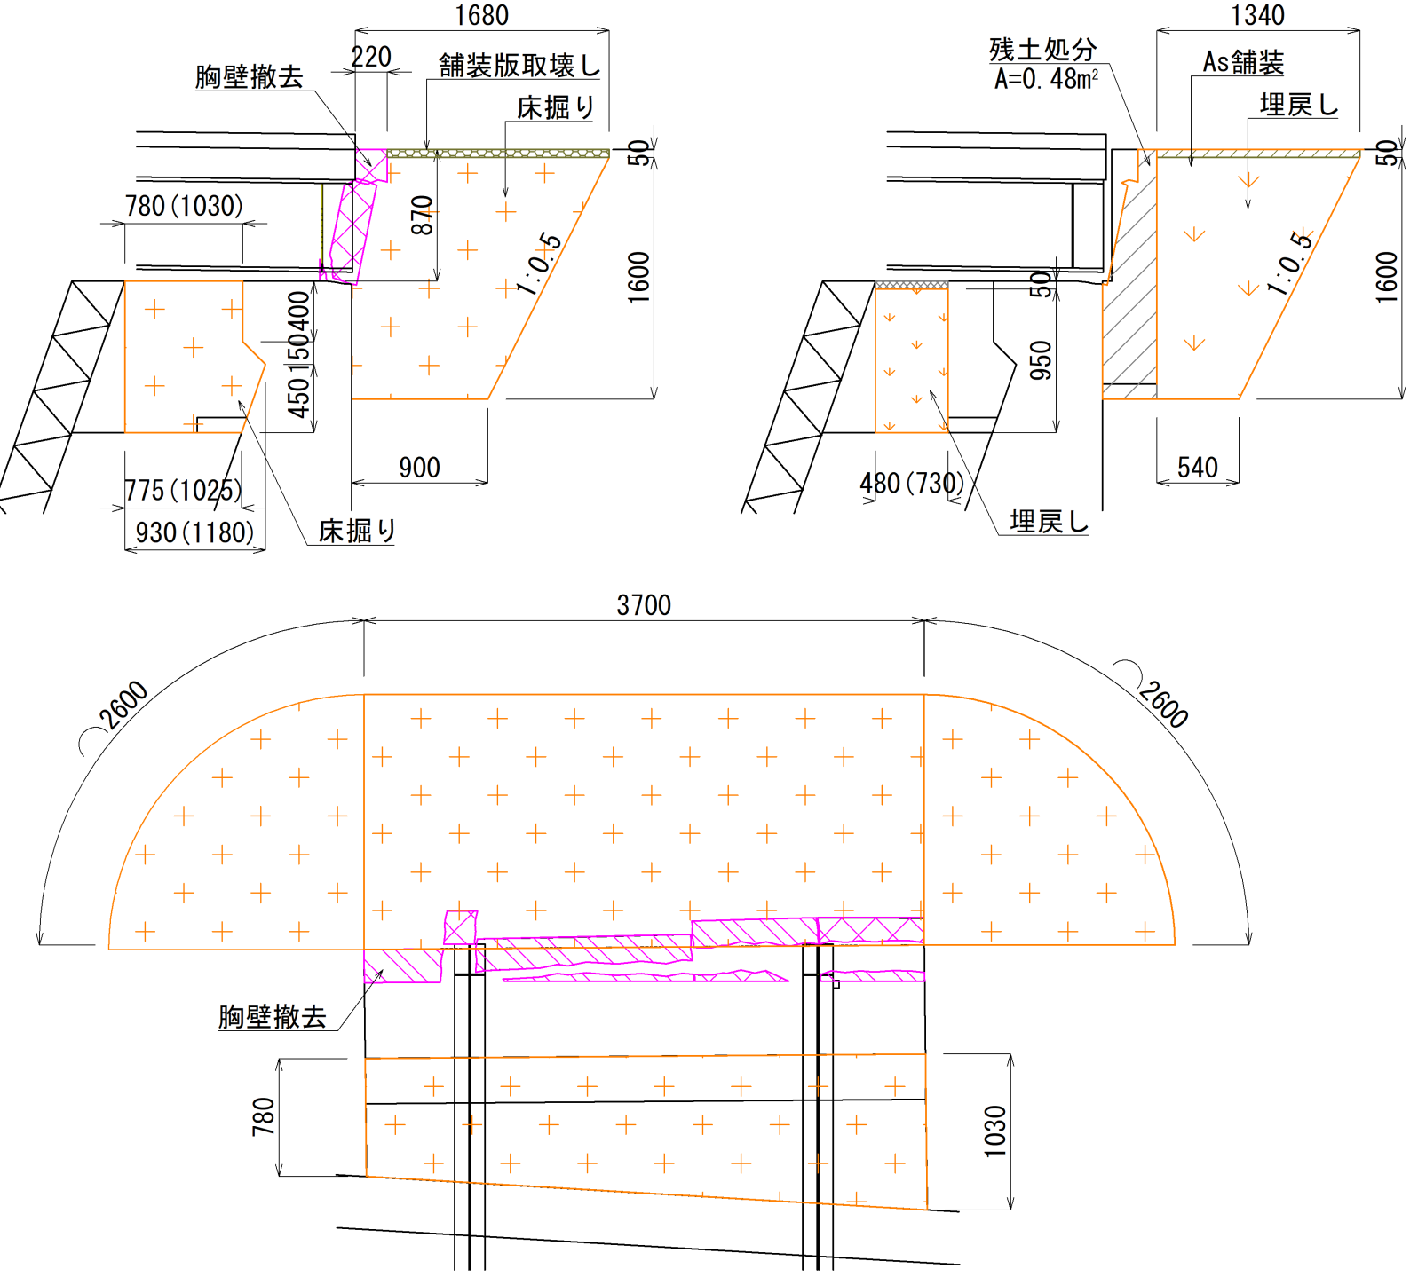

(a) 舗装破砕工
A＝ | 1.68×3.7 |  |  |  |  |  |  | ＝ | 6.2m2
(b) 舗装工
A＝ | 1.34×3.7 |  |  |  |  |  |  | ＝ | 5.0m2
(a) 床掘工
V1＝ | (0.9＋1.68)×1/2×1.6×(2.6×1/2×2＋3.7) |  |  |  |  |  |  | ＝ | 13.0m3
V2＝ | {0.4×0.78＋(0.78＋0.93)×1/2×0.15＋(0.93＋0.775)×1/2×0.45＋0.4×1.03＋(1.03＋1.18)×1/2×0.15＋(1.18＋1.025)×1/2×0.45}×1/2×3.7
 |  |  |  |  |  |  |  | ＝ | 3.5m3
(b) 埋戻工
V1＝ | 13.0－(0.48×3.7) |  |  |  |  |  |  | ＝ | 11.2m3
V2＝ | 0.95×(0.48＋0.73)×1/2×3.7 |  |  |  |  |  |  | ＝ | 2.1m3
(c) 残土処分
V1＝ | 0.48×3.7 |  |  |  |  |  |  | ＝ | 1.8m3
W1＝ | 1.8×1.8 |  |  |  |  |  |  | ＝ | 3.2ｔ
V2＝ | 3.5－2.1 |  |  |  |  |  |  | ＝ | 1.4m3
W2＝ | 1.4×1.8 |  |  |  |  |  |  | ＝ | 2.5ｔ
(d) 旧胸壁撤去工
V＝ | 0.22×0.87×3.7 |  |  |  |  |  |  | ＝ | 0.7m3
W＝ | 0.7×2.5 |  |  |  |  |  |  | ＝ | 1.8ｔ
(e) コンクリート張工
V＝ | 0.05×(0.48＋0.73)×1/2×3.7 |  |  |  |  |  |  | ＝ | 0.1m3

2-2 躯体工
(1) A1橋台

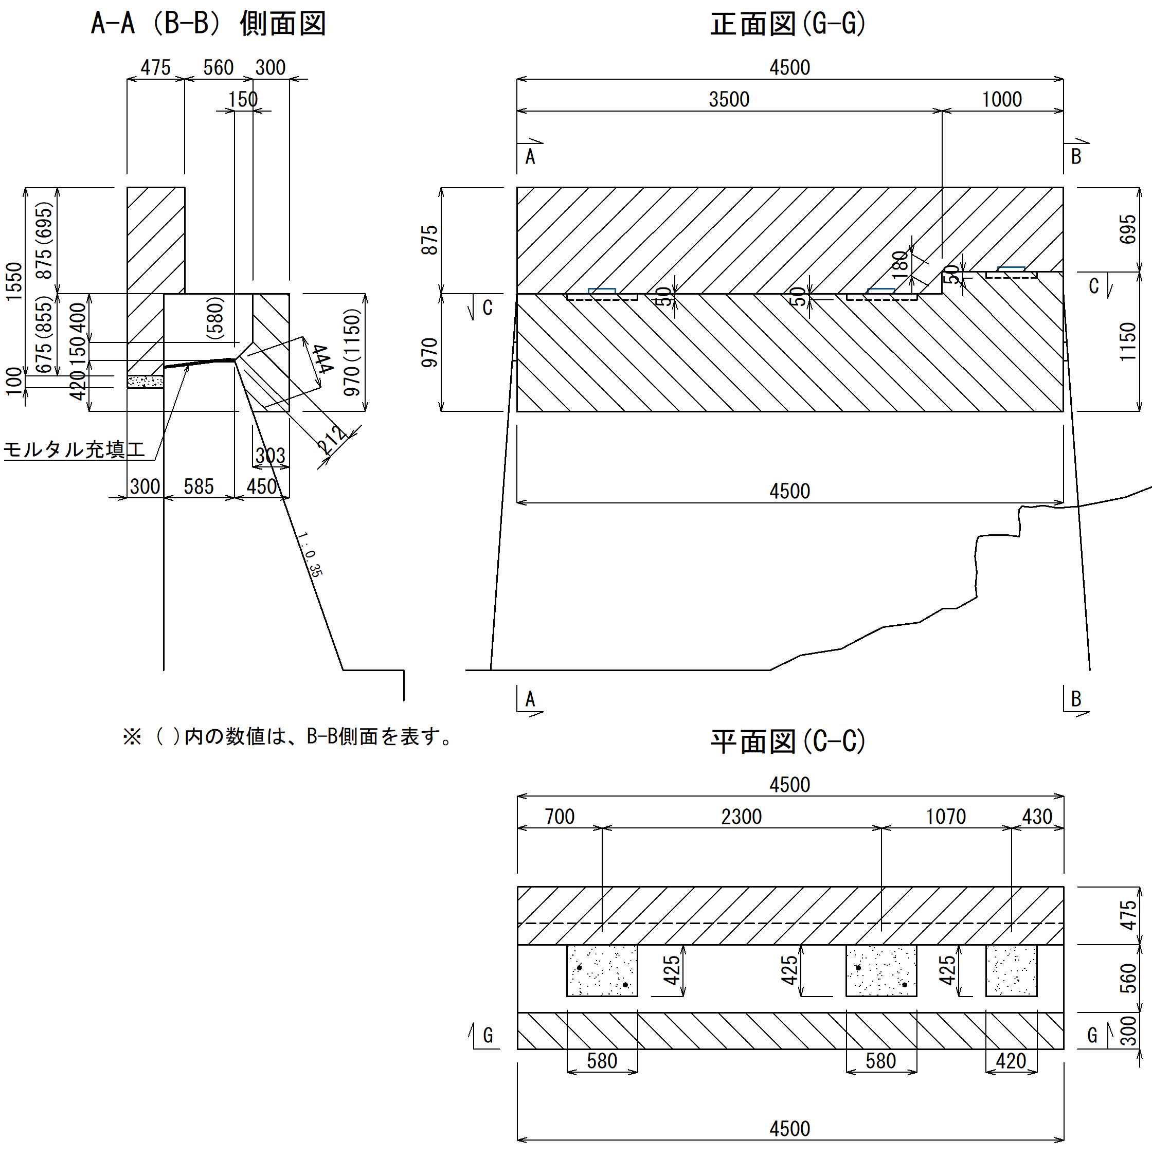

(a) 胸壁工
1) 鉄筋探査工及びチッピング工
A＝ | 0.675×3.5＋0.855×1.0 |  |  |  |  |  |  | ＝ | 3.2m2
2) 削孔工（φ26×250）
N＝ | 15×2 |  |  |  |  |  |  | ＝ | 30孔
3) エポキシ樹脂
W＝ | π×1/4×(0.026^2－0.016^2)×0.25×30×1200 |  |  |  |  |  |  | ＝ | 3.0kg
4) 型枠工
a) 側面
A＝ | 1.55×4.5＋(0.875－0.2)×3.5＋(0.695－0.2)×1.0 |  |  |  |  |  |  | ＝ | 9.8m2
b) 端面
A＝ | 0.675×0.3＋0.875×0.475＋0.855×0.3＋0.695×0.475 |  |  |  |  |  |  | ＝ | 1.2m2
c) 均しコンクリート部
A＝ | 0.1×(4.5＋0.3×2) |  |  |  |  |  |  | ＝ | 0.5m2
 |  |  |  |  |  |  |  | Σ＝ | 11.5m2
d) 発泡スチロール
A＝ | 0.2×4.5 |  |  |  |  |  |  | ＝ | 0.9m2
5) 鉄筋工

6) 均しコンクリート工
V＝ | 0.3×0.1×4.5 |  |  |  |  |  |  | ＝ | 0.1m3
7) 躯体コンクリート工
V＝ | (0.3×0.675＋0.875×0.475)×3.5＋(0.3×0.855＋0.475×0.695)×1.0 |  |  |  |  |  |  | ＝ | 2.8m3

(b) 縁端拡幅工
1) 橋座あご竪壁間隙間モルタル充填工
L＝ |  |  |  |  |  |  |  | ＝ | 4.5m
V＝ | 0.02×0.585×4.5 |  |  |  |  |  |  | ＝ | 0.05m3
1) 鉄筋探査工及びチッピング工
A＝ | (0.4＋0.212＋0.444)×3.5＋(0.58＋0.212＋0.444)×1.0 |  |  |  |  |  |  | ＝ | 4.9m2
2) 削孔工（φ26×250）
N＝ | 15×2 |  |  |  |  |  |  | ＝ | 30孔
3) エポキシ樹脂
W＝ | π×1/4×(0.026^2－0.016^2)×0.4×30×1200 |  |  |  |  |  |  | ＝ | 4.8kg
4) 型枠工
a) 側面
A＝ | 0.97×3.5＋1.15×1.0 |  |  |  |  |  |  | ＝ | 4.5m2
b) 端面
A1＝ | 0.4×0.3＋(0.3＋0.45)×1/2×0.15＋(0.45＋0.303)×1/2×0.42 |  |  |  |  |  |  | ＝ | 0.3m2
A2＝ | 0.58×0.3＋(0.3＋0.45)×1/2×0.15＋(0.45＋0.303)×1/2×0.42 |  |  |  |  |  |  | ＝ | 0.4m2
A3＝ | 0.18×0.3 |  |  |  |  |  |  | ＝ | 0.1m2
A4＝ | 0.303×4.5 |  |  |  |  |  |  | ＝ | 1.4m2
 |  |  |  |  |  |  | Σ | ＝ | 6.7m2

5) 鉄筋工
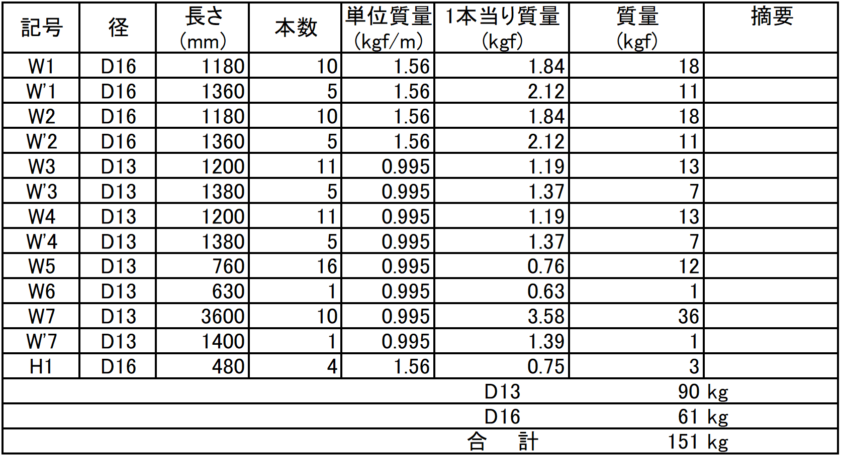

6) 躯体コンクリート工
V1＝ | {0.4×0.3＋(0.3＋0.45)×1/2×0.15＋(0.45＋0.303)×1/2×0.42}×3.5 |  |  |  |  |  |  | ＝ | 1.2m3
V2＝ | {0.58×0.3＋(0.3＋0.45)×1/2×0.15＋(0.45＋0.303)×1/2×0.42}×1.0 |  |  |  |  |  |  | ＝ | 0.4m3
 |  |  |  |  |  |  | ΣV | ＝ | 1.6m3

(2) A2橋台

(a) 胸壁工
1) 鉄筋探査工及びチッピング工
A＝ | 0.68×3.7 |  |  |  |  |  |  | ＝ | 2.5m2
2) 削孔工（φ26×250）
N＝ | 12×2 |  |  |  |  |  |  | ＝ | 24孔
3) エポキシ樹脂
W＝ | π×1/4×(0.026^2－0.016^2)×0.25×24×1200 |  |  |  |  |  |  | ＝ | 2.4kg
4) 型枠工
a) 側面
A＝ | {1.55＋(0.87－0.2)}×3.7 |  |  |  |  |  |  | ＝ | 8.2m2
b) 端面
A＝ | (0.36×0.68＋0.3×0.87)×2 |  |  |  |  |  |  | ＝ | 1.0m2
c) 均しコンクリート部
A＝ | 0.1×(3.7+0.36×2) |  |  |  |  |  |  | ＝ | 0.4m2
 |  |  |  |  |  |  | Σ | ＝ | 9.6m2
d) 発泡スチロール
A＝ | 0.2×3.7 |  |  |  |  |  |  | ＝ | 0.7m2
5) 鉄筋工

6) 均しコンクリート工
V＝ | 0.36×0.1×3.7 |  |  |  |  |  |  | ＝ | 0.1m3
7) 躯体コンクリート工
V＝ | (0.36×0.68＋0.3×0.87)×3.7 |  |  |  |  |  |  | ＝ | 1.9m3

(b) 縁端拡幅工
1) 鉄筋探査工及びチッピング工
A＝ | (0.4＋0.212＋0.371)×3.7 |  |  |  |  |  |  | ＝ | 3.6m2
2) 削孔工（φ26×250）
N＝ | 12×2 |  |  |  |  |  |  | ＝ | 24孔
3) エポキシ樹脂
W＝ | π×1/4×(0.026^2－0.016^2)×0.25×24×1200 |  |  |  |  |  |  | ＝ | 2.4kg
4) 型枠工
a) 側面
A＝ | 0.9×3.7 |  |  |  |  |  |  | ＝ | 3.3m2
b) 端面
A＝ | {0.4×0.3＋(0.3＋0.45)×1/2×0.15＋(0.45＋0.328)×1/2×0.35}×2 |  |  |  |  |  |  | ＝ | 0.6m2
c) 均しコンクリート部
A＝ | (0.293＋0.328)×1/2×0.1×2＋0.1×3.7 |  |  |  |  |  |  | ＝ | 0.4m2
 |  |  |  |  |  |  | Σ | ＝ | 4.3m2
5) 鉄筋工
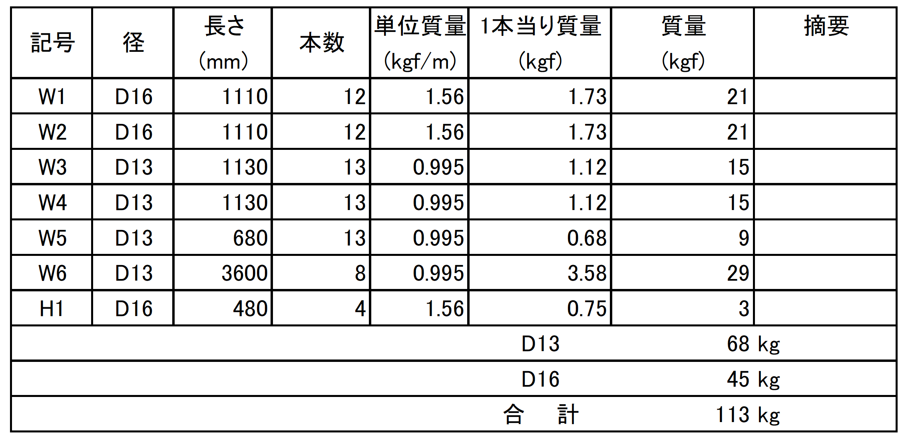

6) 均しコンクリート工
V＝ | (0.263+0.328)×1/2×0.1×3.7 |  |  |  |  |  |  | ＝ | 0.1m3
7) 躯体コンクリート工
V＝ | {0.4×0.3+(0.3+0.45)×1/2×0.15+(0.45+0.328)×1/2×0.35}×3.7 |  |  |  |  |  |  | ＝ | 1.2m3
8) コンクリート張工
V＝ | (0.48＋0.73)×1/2×0.05×3.7 |  |  |  |  |  |  | ＝ | 0.1m3

2-3 足場工及び支保工
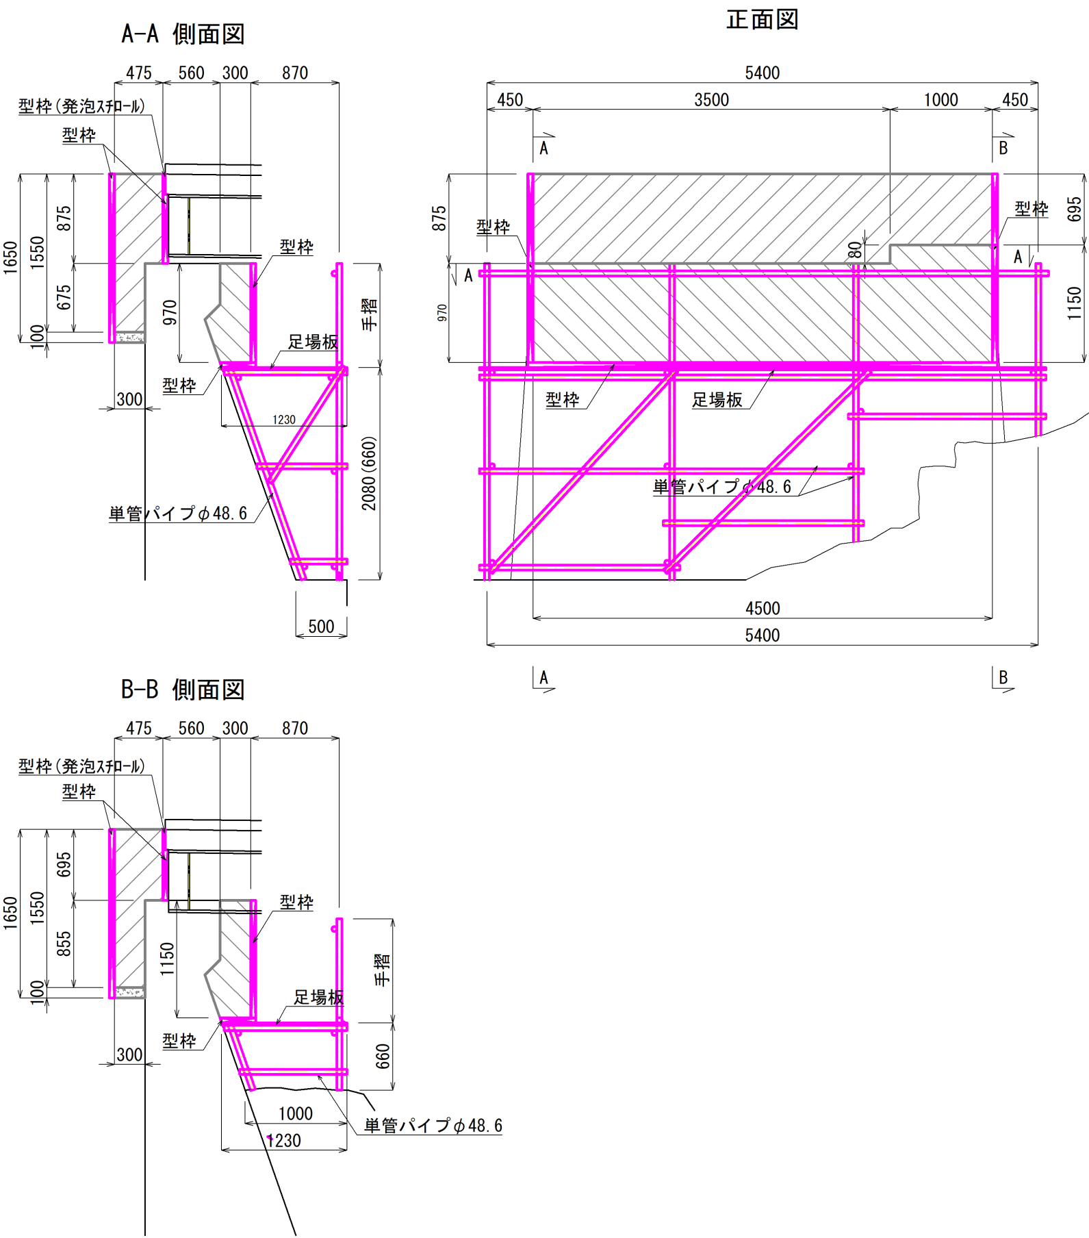

V＝ | {(1.23＋0.5)×1/2×2.08＋(1.23＋1.0)×1/2×0.66}×1/2×5.4 |  |  |  |  |  |  | ＝ | 6.8空m3

2-4．橋梁付属物工
3．橋梁付属物工

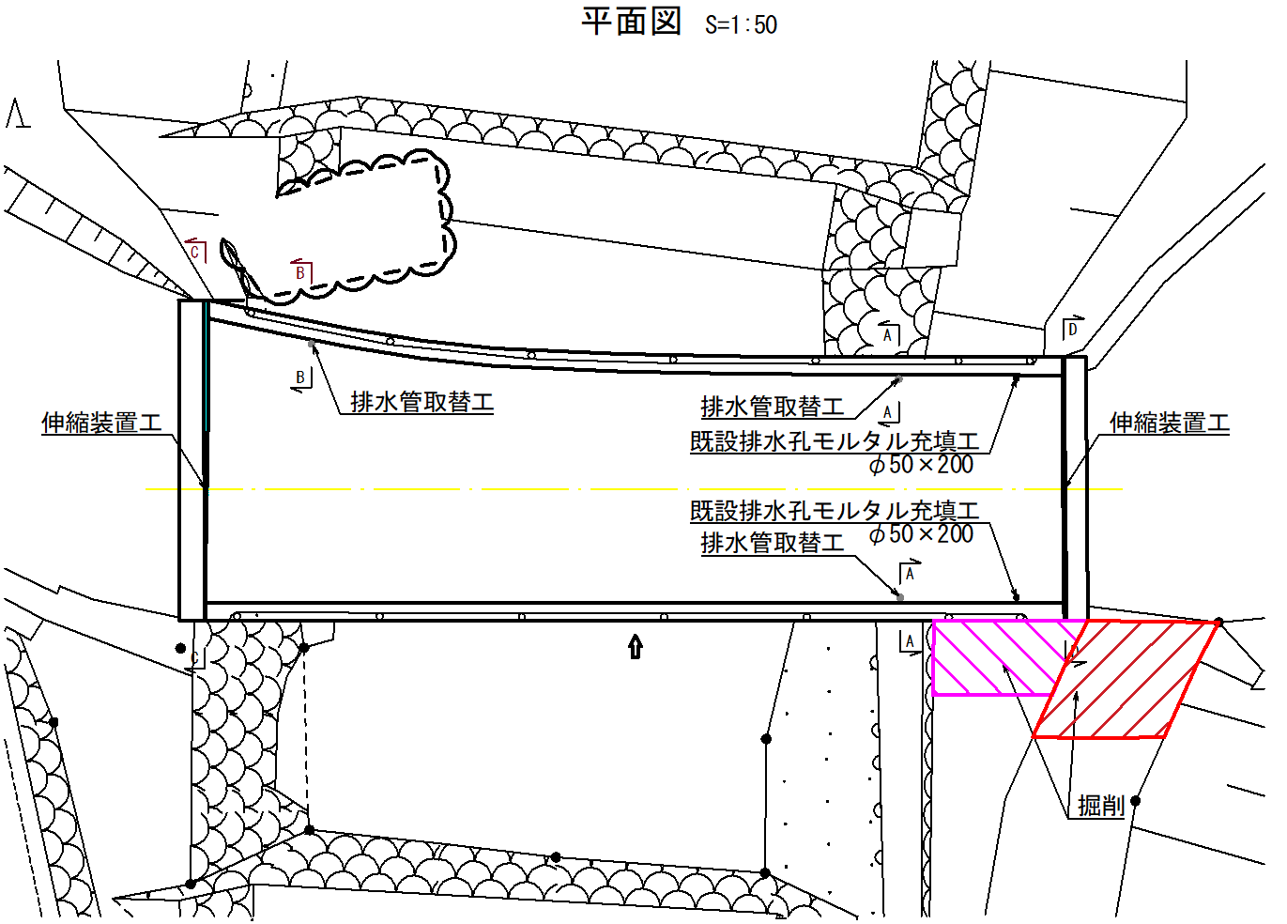

3-1 伸縮装置工
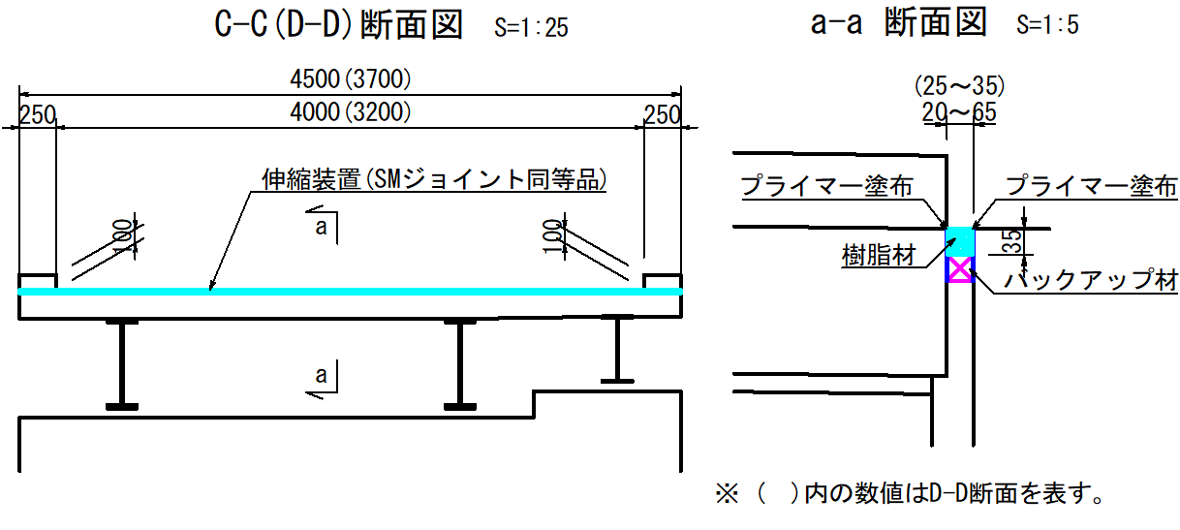

(1) A1側
L＝ |  | ＝ | 4.5m
(2) A2側
L＝ |  | ＝ | 3.7m
3-2 排水管取替工
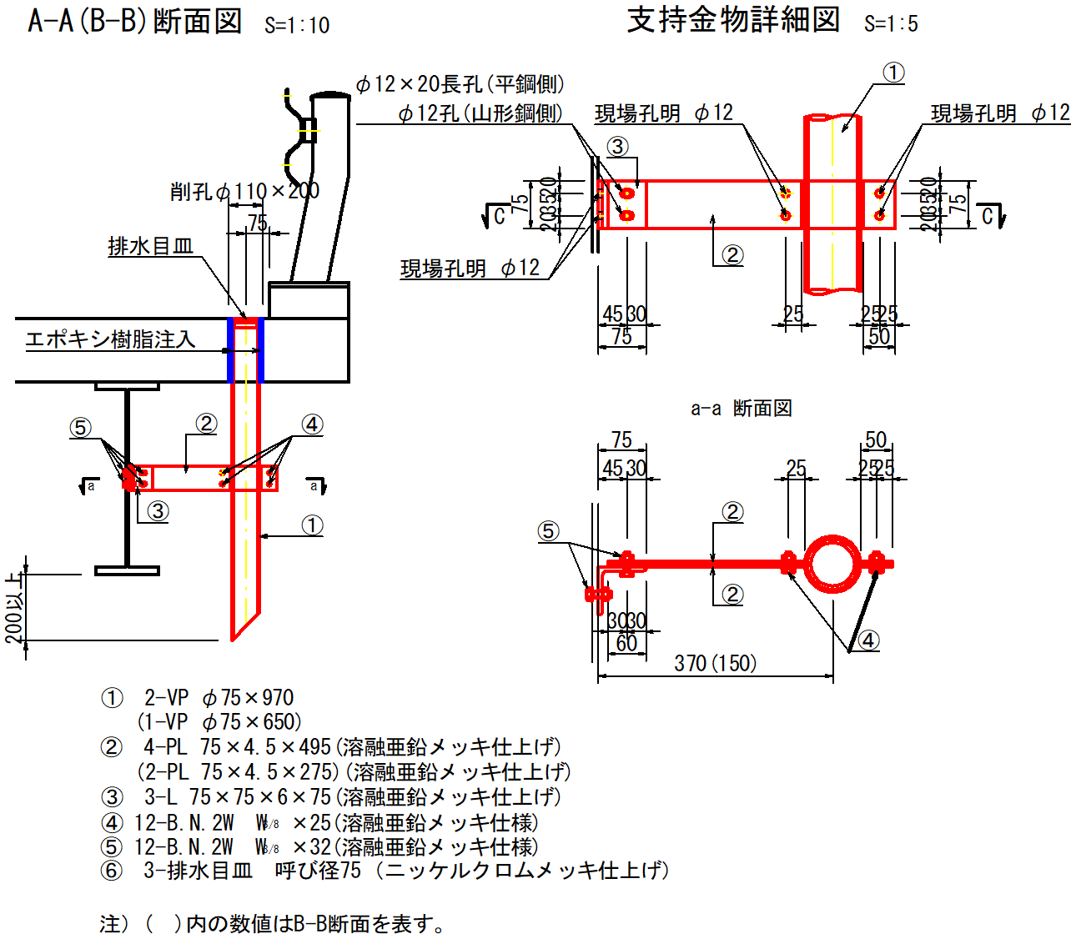

(1) 既設排水孔モルタル充填（φ50×200）
V＝ | 0.05^2×π／4×0.2×2 | ＝ | 0.001m3
(2) 排水管（VP-φ75×970、650）
L＝ | 0.97×2＋0.65 | ＝ | 2.59m
N＝ | 2.5／4.0 | ＝ | 1本
(3) 排水目皿（呼び径75、ニッケルクロムメッキ仕上げ）
N＝ |  |  | 3個
(4) 鉄筋探査（下向き）
A＝ | 0.2×0.2×2 | ＝ | 0.1m2
(5) 削孔工（φ110×200）
N＝ |  | ＝ | 3孔
(6) エポキシ樹脂充填材
W＝ | (0.09^2－0.089^2)×π／4×0.2×3×1200 | ＝ | 0.1kg

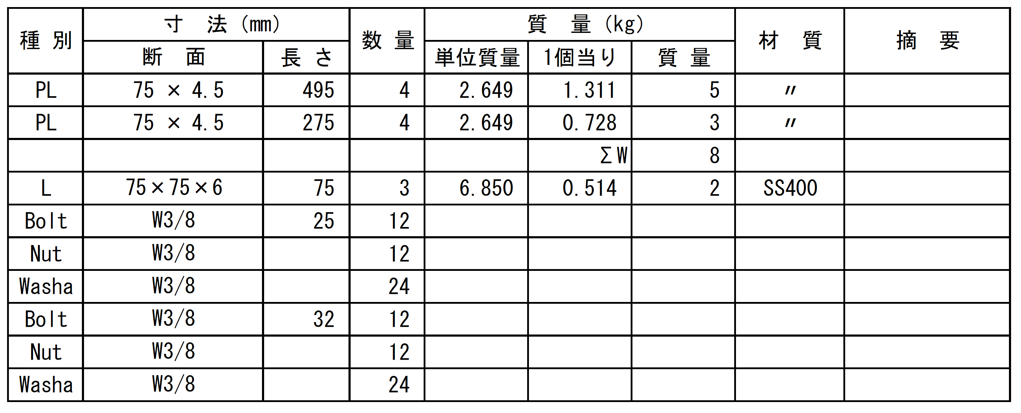
(6) 支持金物

3-3 雑工

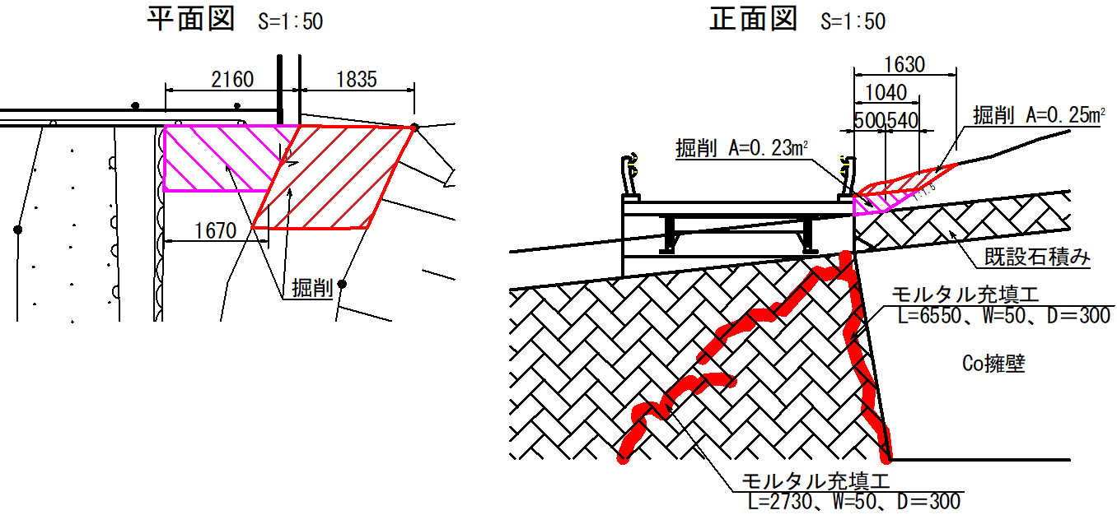

(1) 護岸補修工（ひび割れモルタル充填）
L＝ | 2.73+6.55 | ＝ | 9.28m
V＝ | 0.05×2.73×0.3+0.05×6.55×0.3 | ＝ | 0.1m3
(2) 地覆側面土砂撤去工
(a) 掘削
V＝ | 0.23×2.16＋0.25×1.835 | ＝ | 1.0m3
(b) 土砂運搬・処分
V＝ |  | ＝ | 1.0m3
W＝ | 1.0×1.8 | ＝ | 1.8t

3-4 支承取替工
(1) 支承撤去工
既設支承の重量は、以下に示す道路橋、支承標準設計 主要寸法・重量塗装面積一覧表(㈳日本支承協会)を
参考に、本橋の上部工反力及び支承寸法の現地計測結果から、固定支承を52.4kg、可動支承を52.9kgとした。

W＝ | 52.4×2＋52.9×3 | ＝ | 263.5kg

(2) 支承設置工
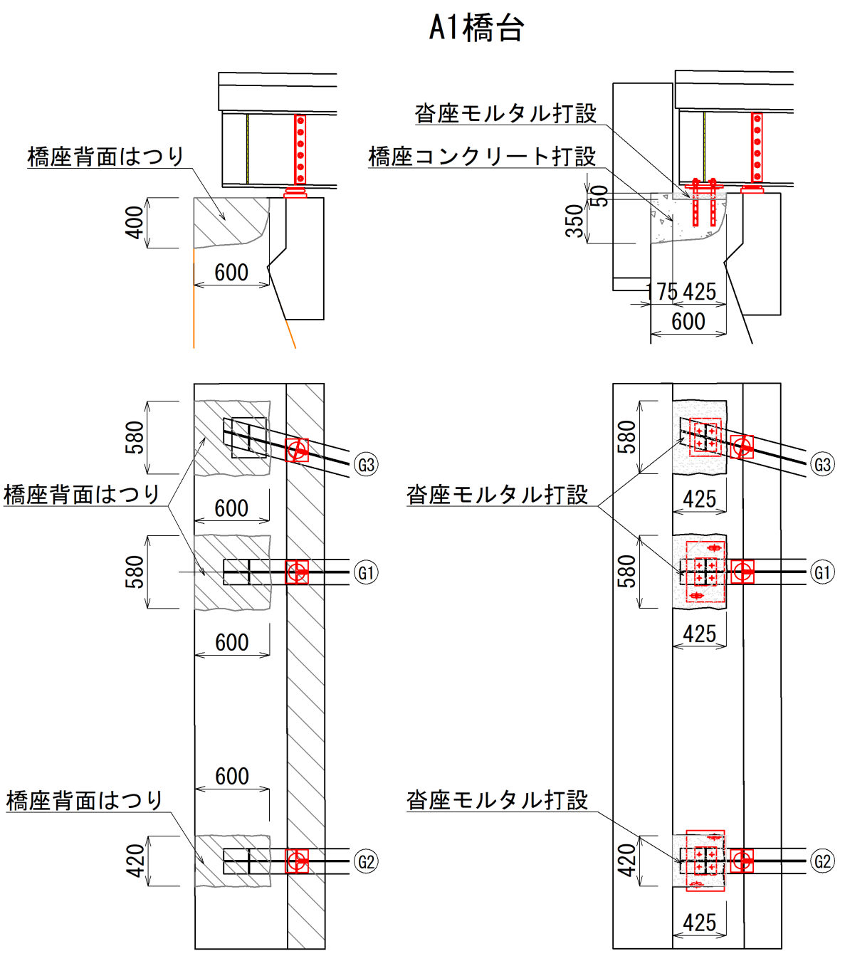

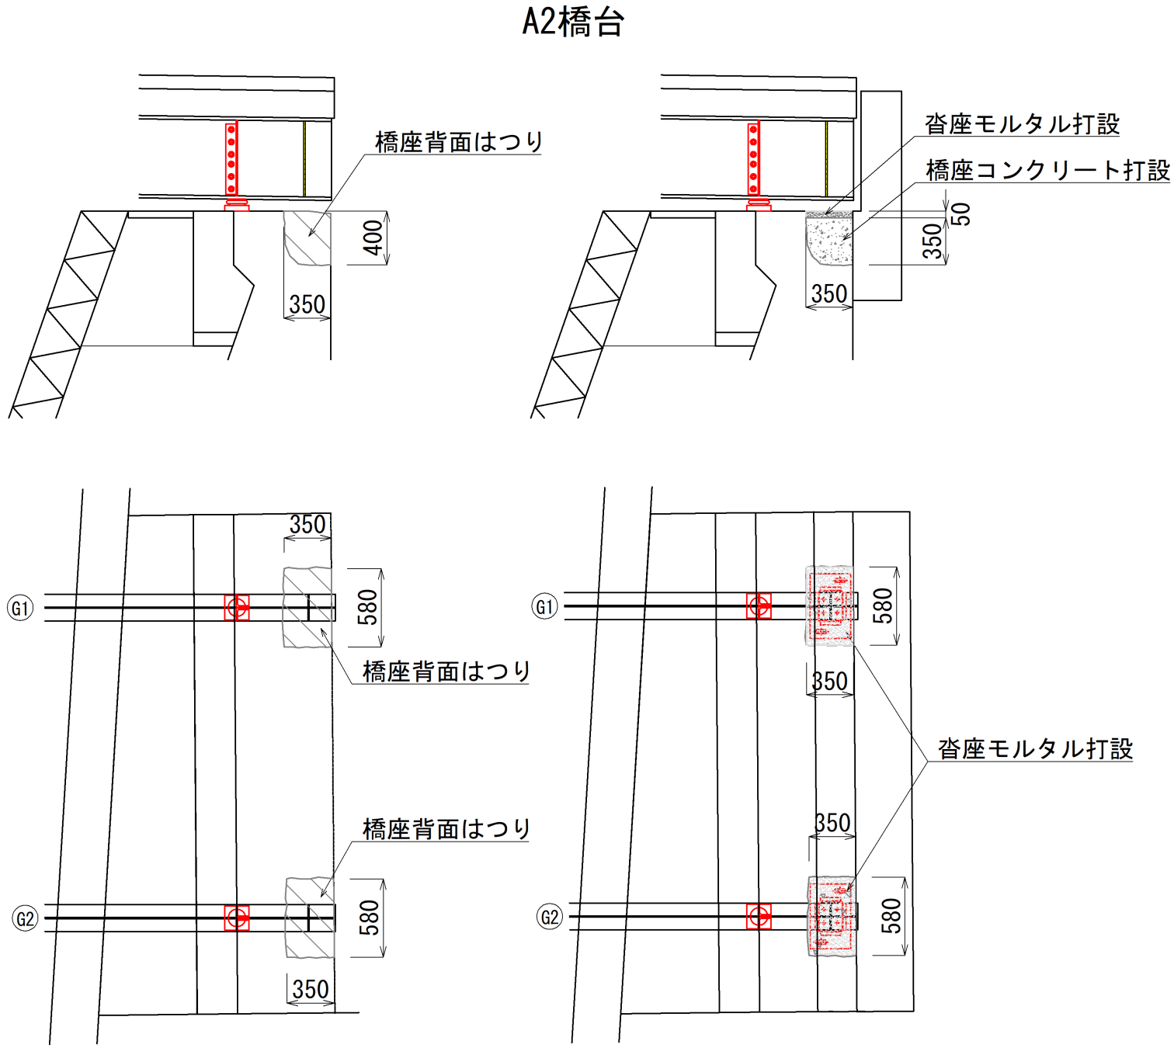

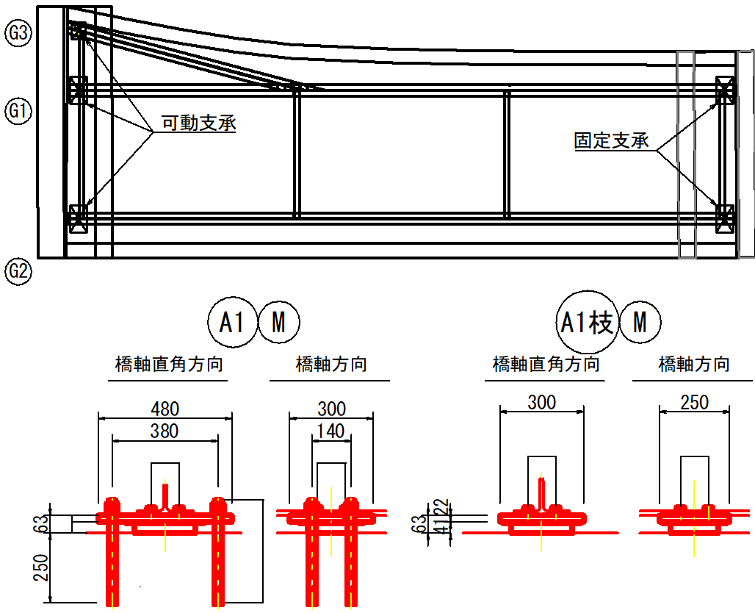

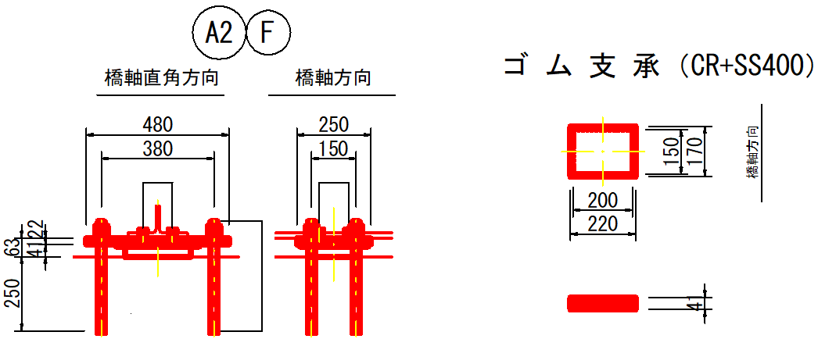

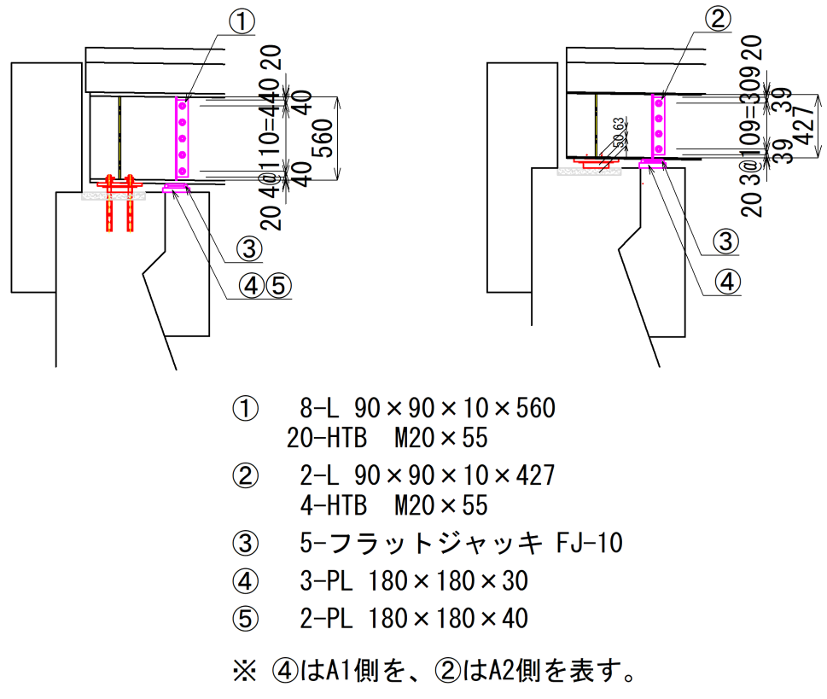

(a) コンクリートはつり工
V＝ | 0.4×(0.58×0.6×2＋0.42×0.6＋0.58×0.35×2) | ＝ | 0.54m3
(b) ジャッキアップ用補剛材
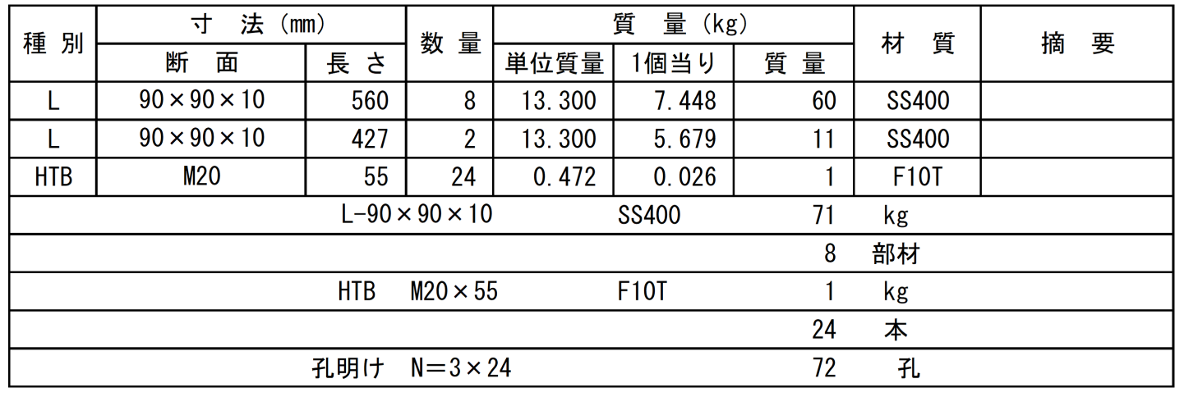

(c) ジャッキ（フラットジャッキ FJ-10）
N＝ |  | ＝ | 5個
(d) ジャッキ高さ調整用プレート
W＝ | (0.18×0.18×0.03×3＋0.18×0.18×0.04×2)×7.85 | ＝ | 0.04t
(e) 橋座コンクリート工
1) 型枠工
A＝ | (0.58×2+0.42)×0.4+0.58×0.35×2 | ＝ | 1.0m2
2) コンクリート工
V＝ | 0.54－0.05 | ＝ | 0.49m3
(f) 沓座モルタル工
1) モルタル
V＝ | 0.05×(0.58×0.425×2＋0.42×0.425＋0.58×0.35×2) | ＝ | 0.05m3
2) 補強鉄筋

(g) 支承本体
1) 可動支承(160ｋN用)
N＝ |  | ＝ | 2基
2) 可動支承(30ｋN用)
N＝ |  | ＝ | 1基
3) 固定支承(150ｋN用)
N＝ |  | ＝ | 2基

